リボンメニュー追加方法
手順1.
AutoCADを起動し、新規図面を開く

手順2. 部分カスタマイズファイルのロードと編集
管理→ユーザーインタフェースでユーザーインタフェース設定画面を開き、部分カスタマイズファイルのロードと編集を行う。
部分カスタマイズファイルのロードと編集については下記のシートを参照

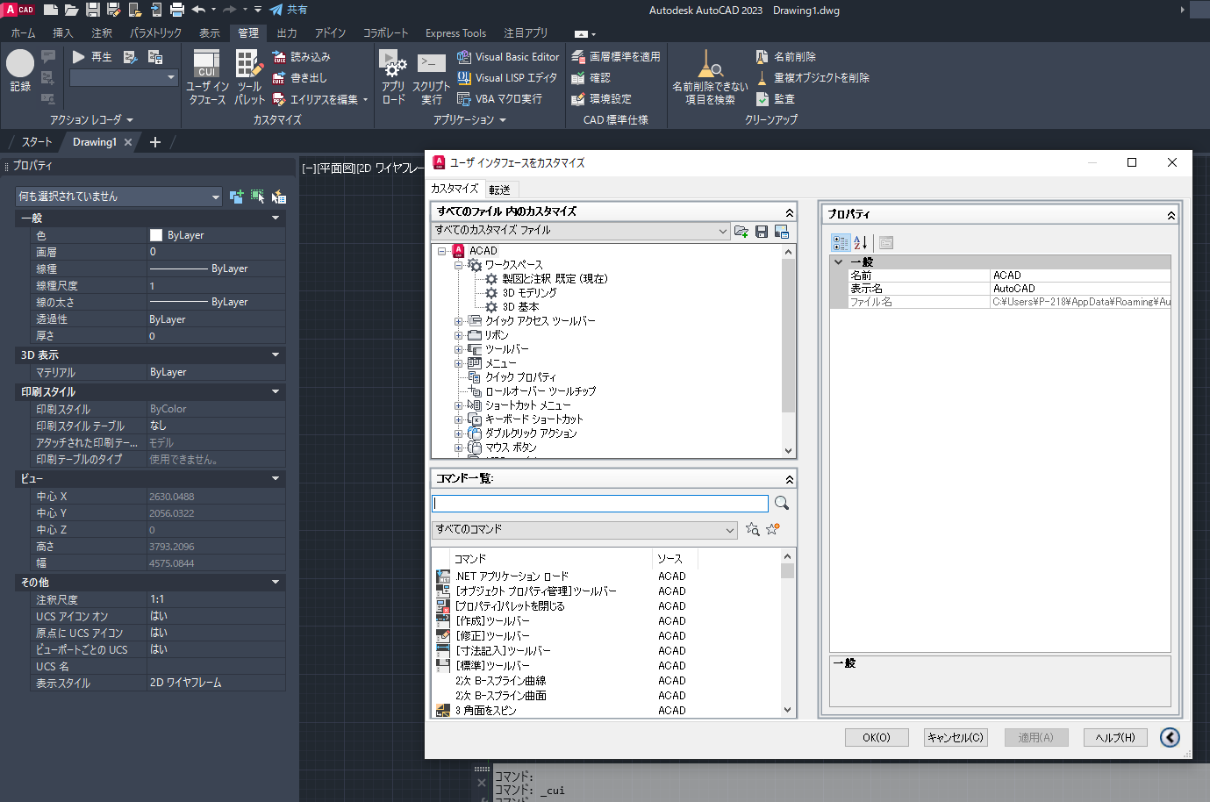

手順3. ワークスペースへのリボンメニュー追加
①すべてのカスタマイズ→ACAD→ワークスペース→製図と注釈 既定の右クリックメニュー「ワークスペースをカスタマイズ」を選択 | ②表示したいタブにチェックを入れる | ③画面右側の完了ボタンをクリックする | ④適応ボタンをクリックする | ⑤リボンメニューに作成したタブが表示される
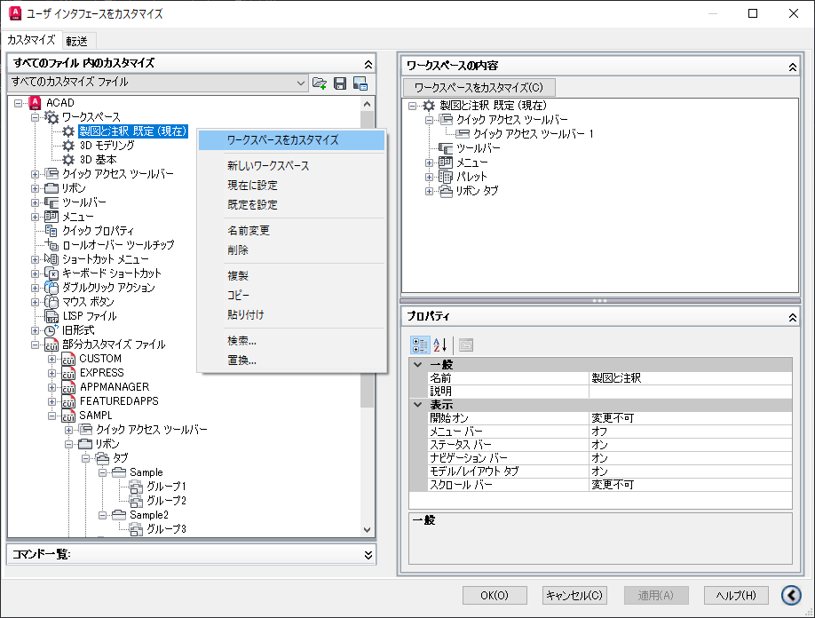
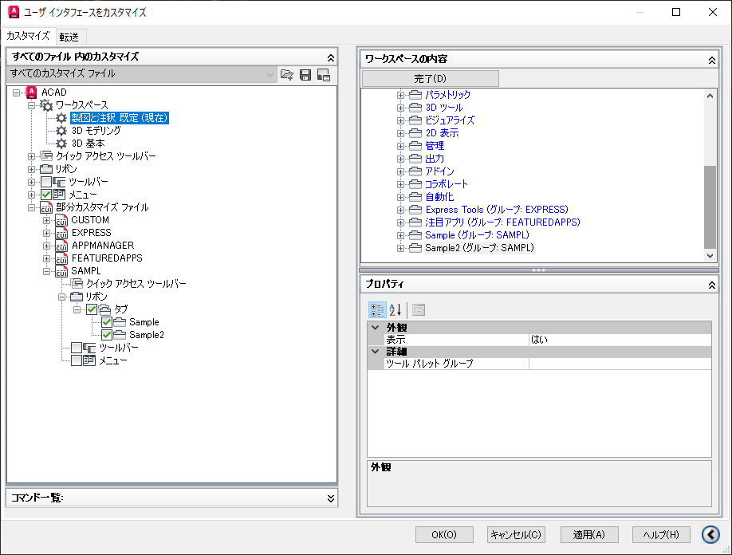
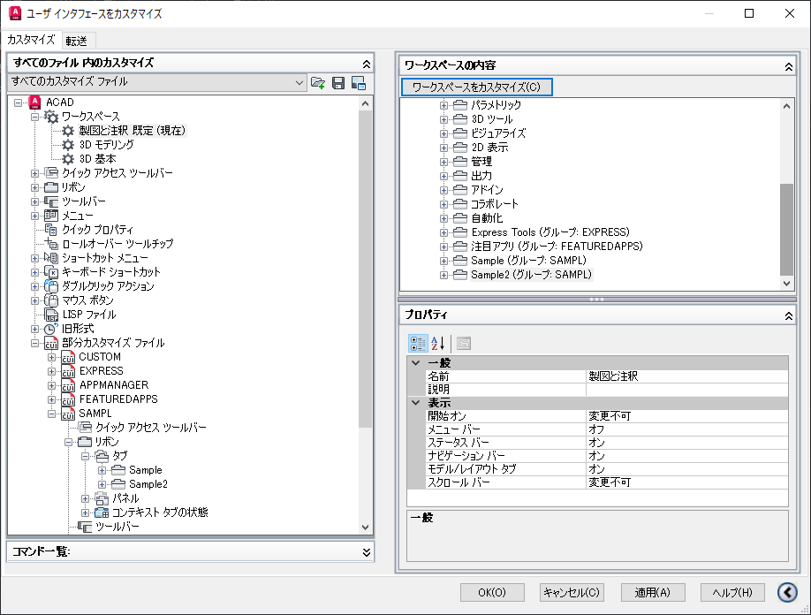
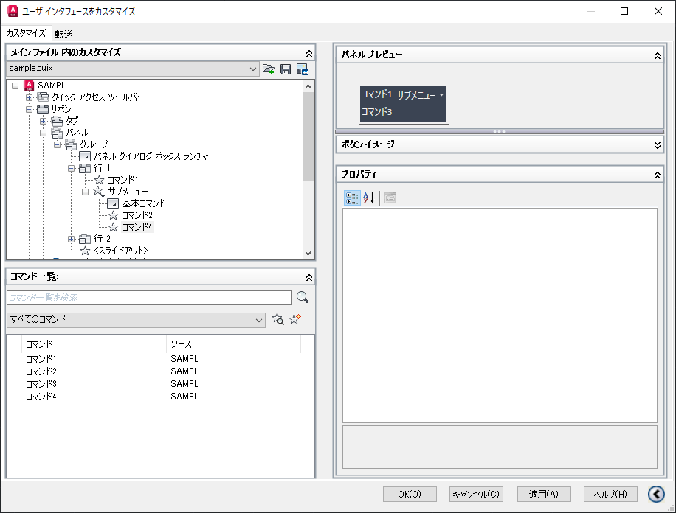

チェックをONにすると、
ここに追加される

【部分カスタマイズ設定】 基本手順
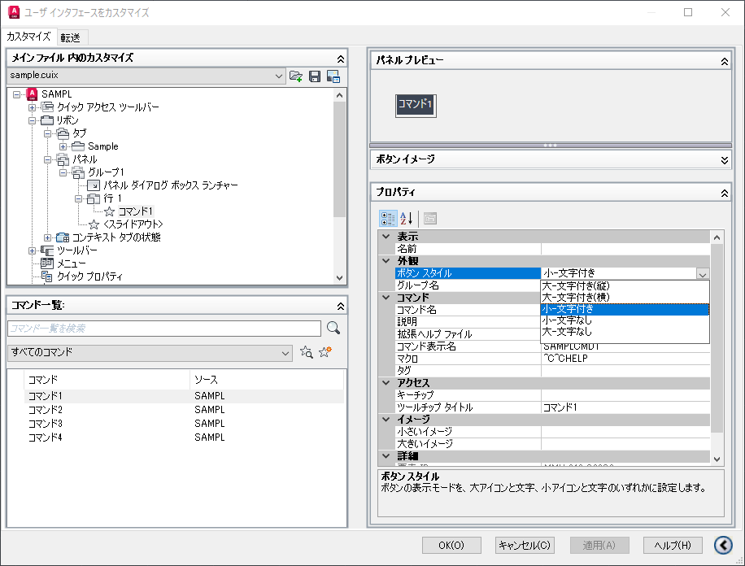
＜部品カスタムファイルの準備＞※要検証
部品カスタマイズファイルを準備する。

①任意の部品カスタマイズファイルを別名保存する | ②コンボボックスで保存したファイルを選択し、画面右側のプロパティの「名前」と「表示名」を変更する（重要） | ③ファイルを上書き保存する |  | ④キャンセルボタンを押す（重要）
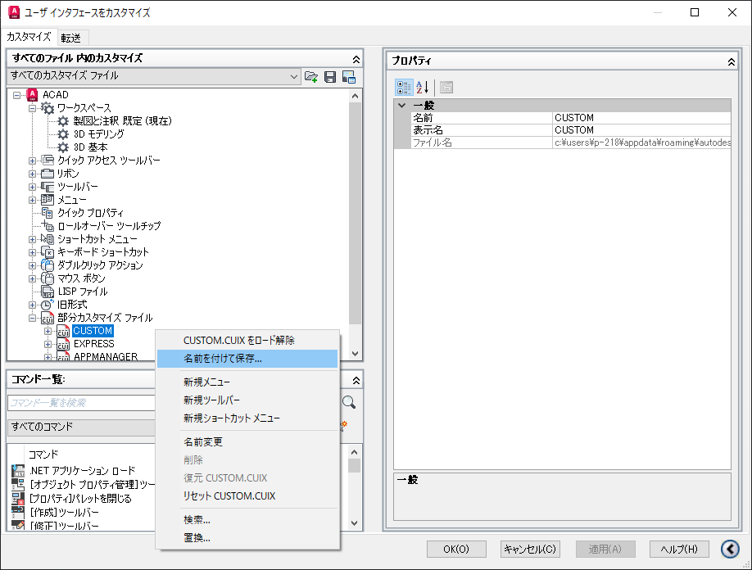
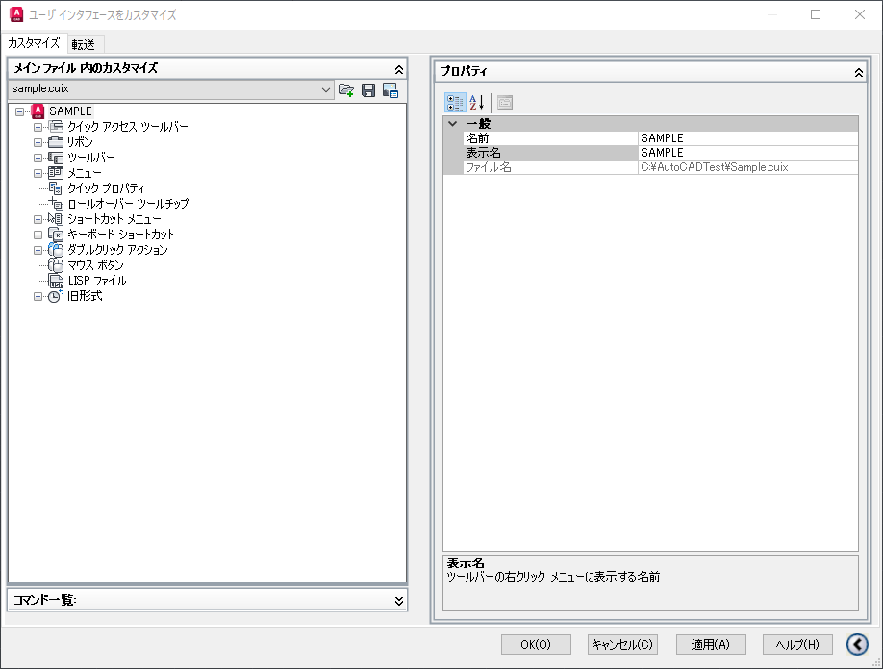
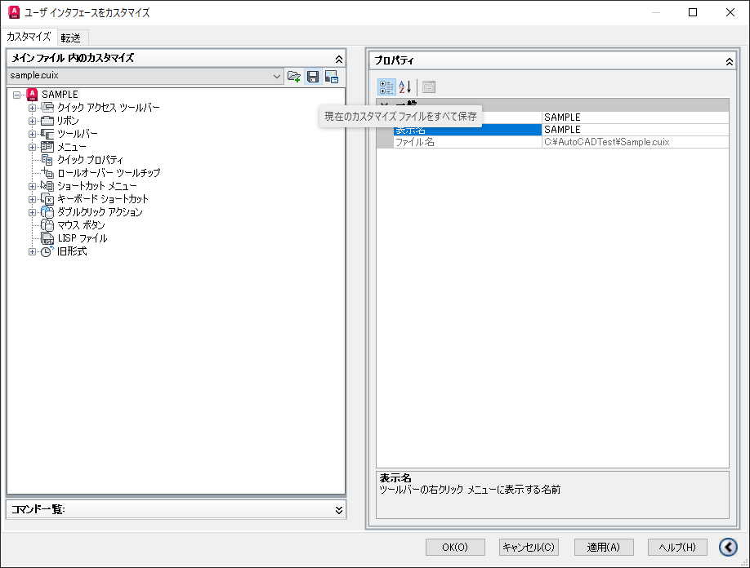
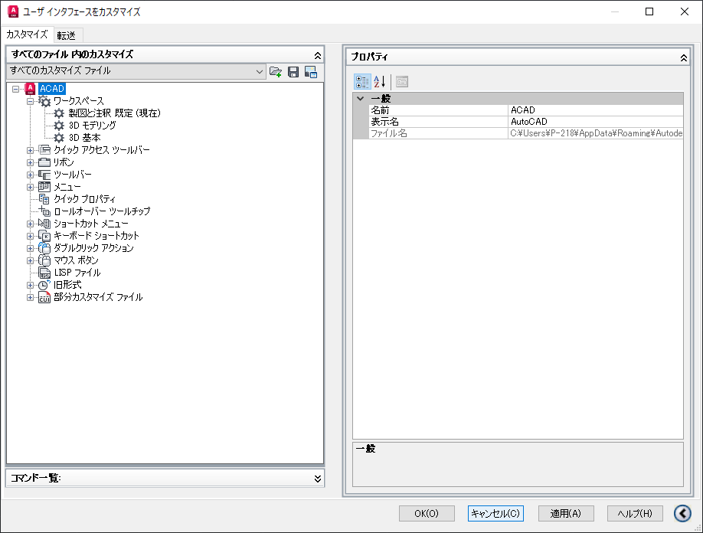

＜部分カスタマイズファイルの編集＞
ここでは基本的な設定方法のみ記載する。
ドロップダウン追加などの方法については「【部分カスタマイズ設定】応用操作」シートを参照

手順1. 部分カスタマズファイルのロード
①メインカスタマイズ内の「部分カスタマイズファイル」の右クリックメニューでロードするファイルを選択する。 | ②【完了】部分カスタマイズファイルがロードされる
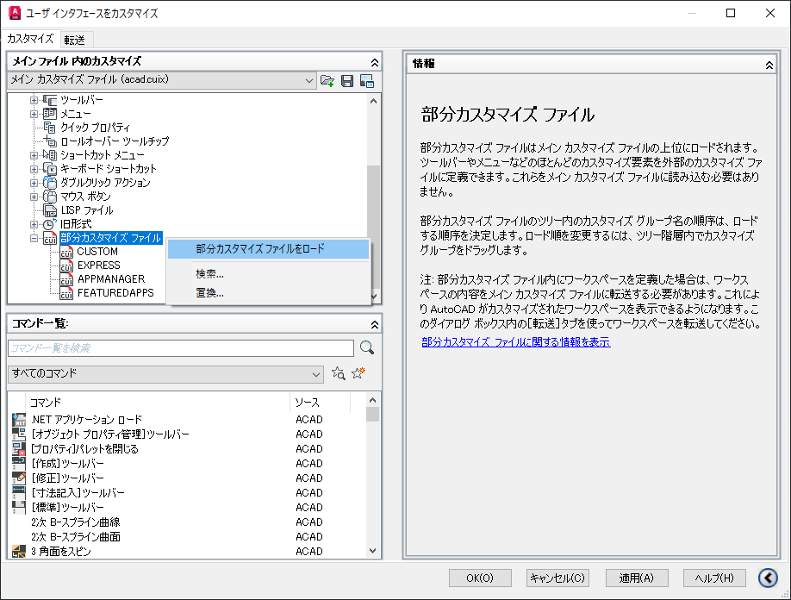
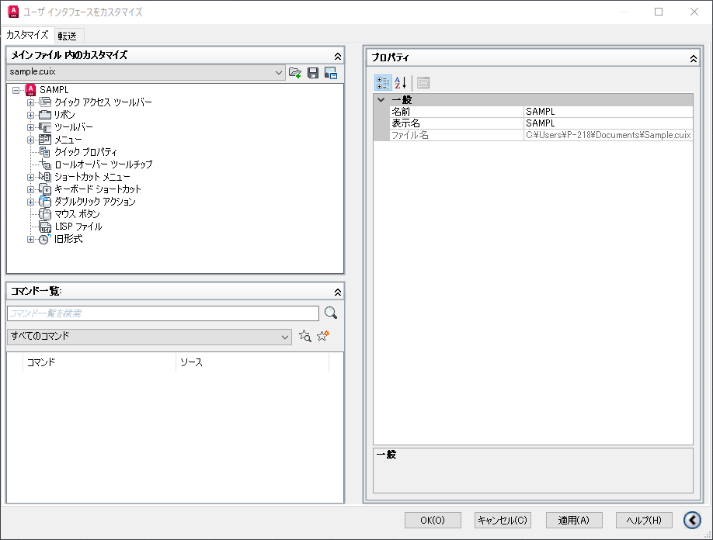

手順2. リボンにタブを追加
①リボン→タブの右クリックメニューの「タブを新規作成」を選択すると、タブ名の入力が促されるので入力する。（後で変更可能） | ②【完了】タブが追加される
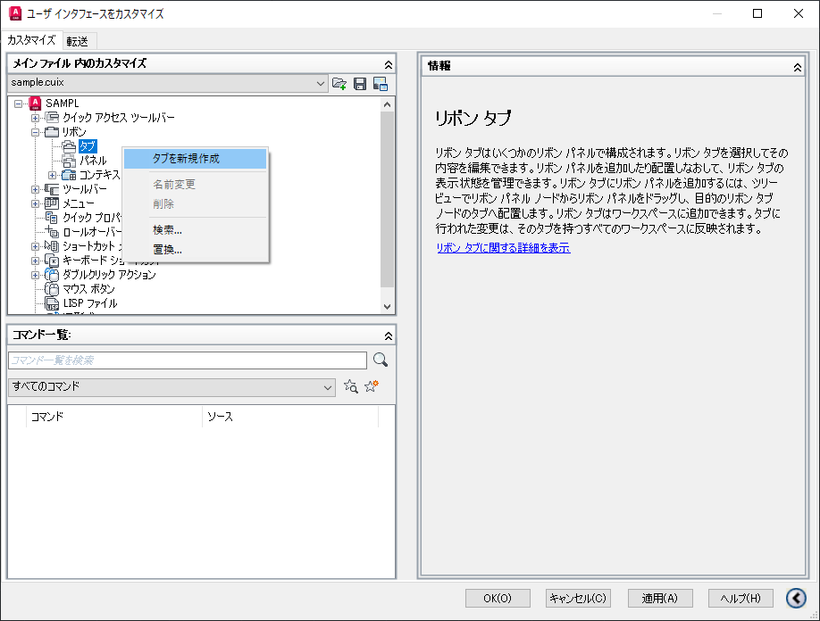
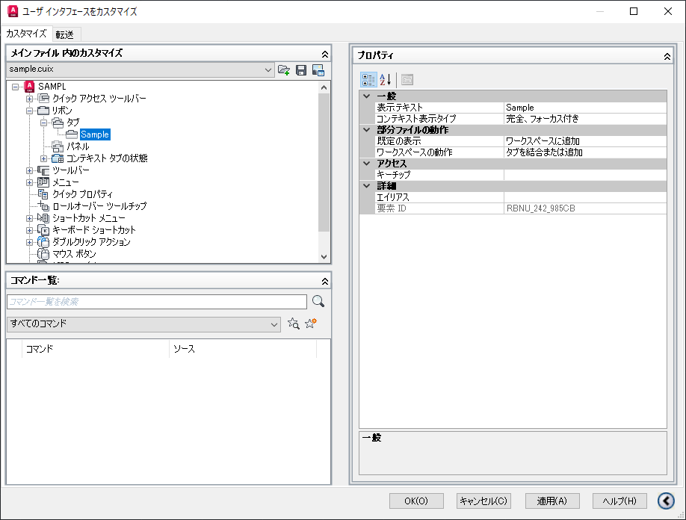

手順3. タブにパネルを追加
①リボン→パネルの右クリックメニューの「パネルを新規作成」を選択すると、パネル名の入力が促されるので入力する。（後で変更可能） | ②パネルが作成される | ③作成したパネルを右クリックコピーする。（※ドラッグ＆ドロップでも可） |  | ④パネルを追加するタブを右クリックし、貼り付ける。 | ⑤【完了】タブにパネルが追加される
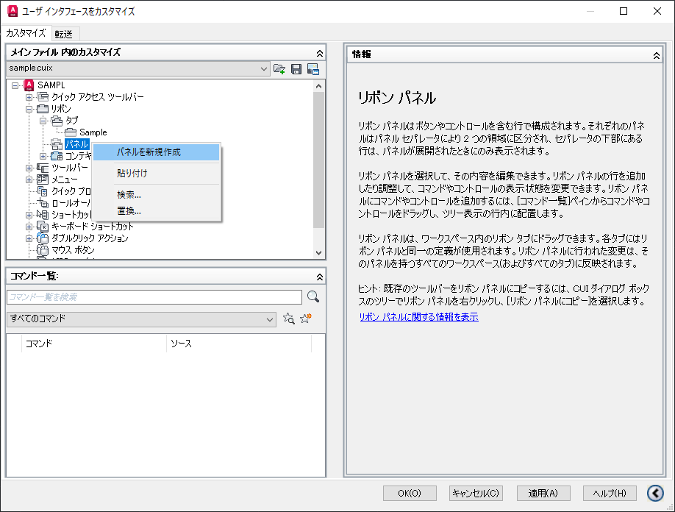
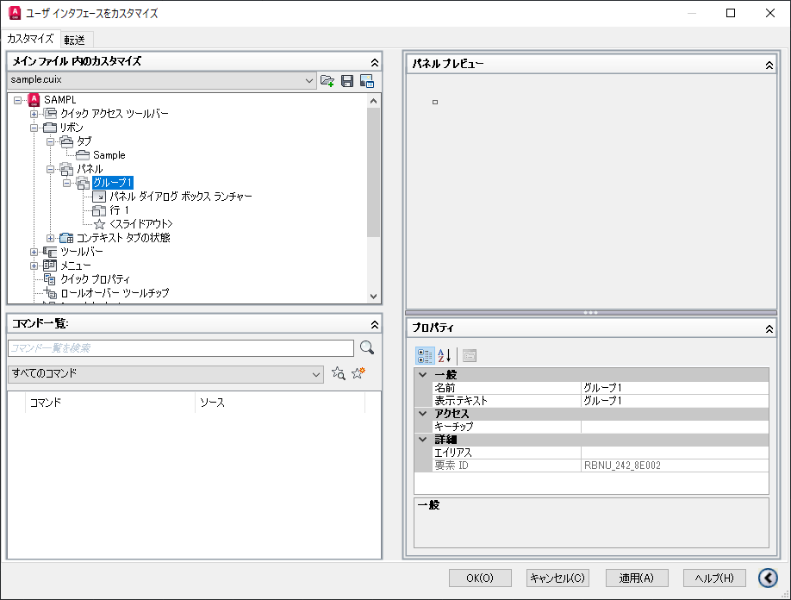
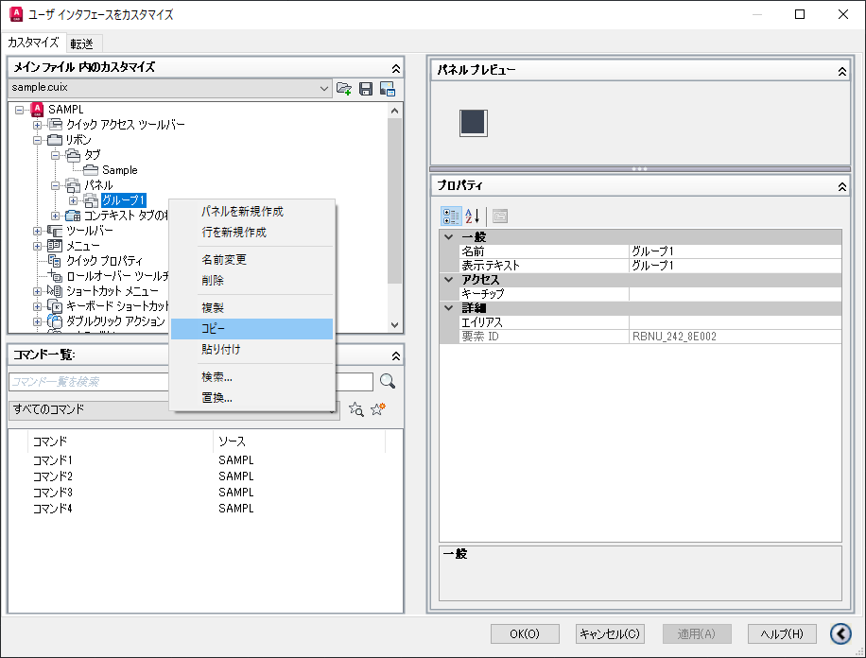
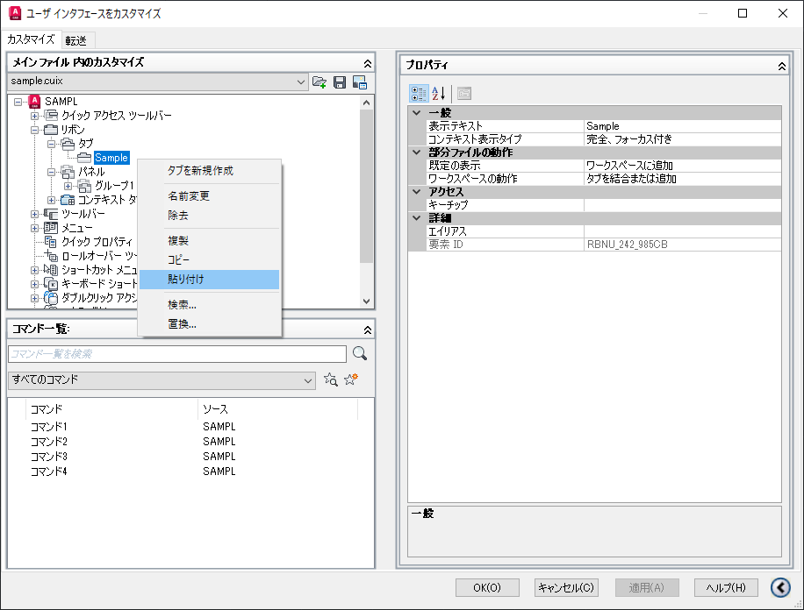
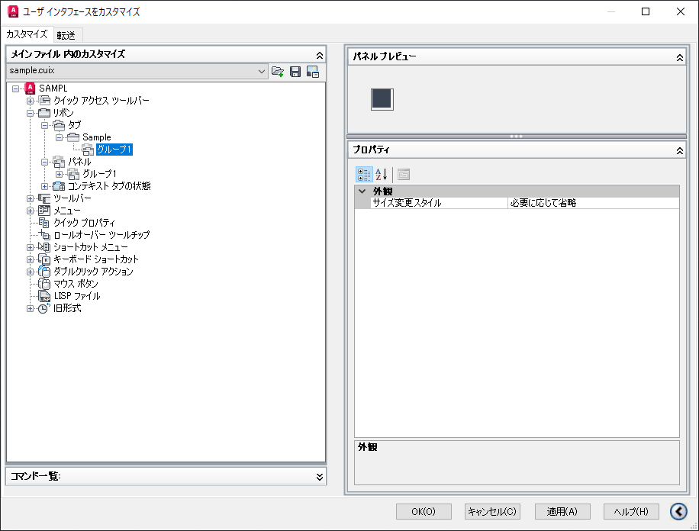

手順4. パネルにサブパネルを追加（任意）
1つのパネル内に複数列ボタンを配置する場合、サブパネルなしで配置するときれいに並ばないため、サブパネルを置くことを推奨。

①リボン→パネル→[任意のパネル]→行1の右クリックメニューの「サブパネルを新規作成」を選択する。（名前の設定は不要） | ②【完了】サブパネルが作成される | ③作成したパネルを右クリックコピーする。（※ドラッグ＆ドロップでも可） |  | ④パネルを追加するタブを右クリックし、貼り付ける。 | ⑤【完了】タブにパネルが追加される
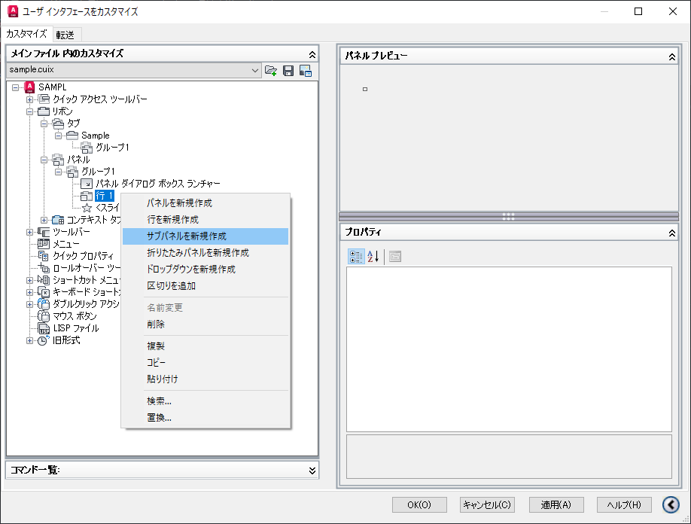
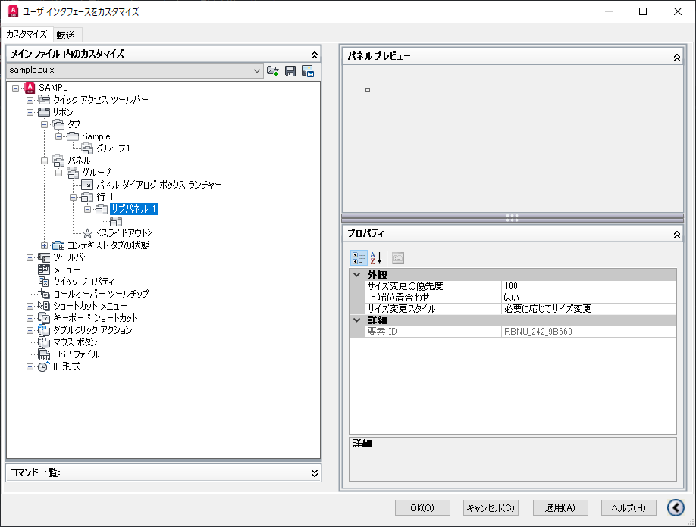

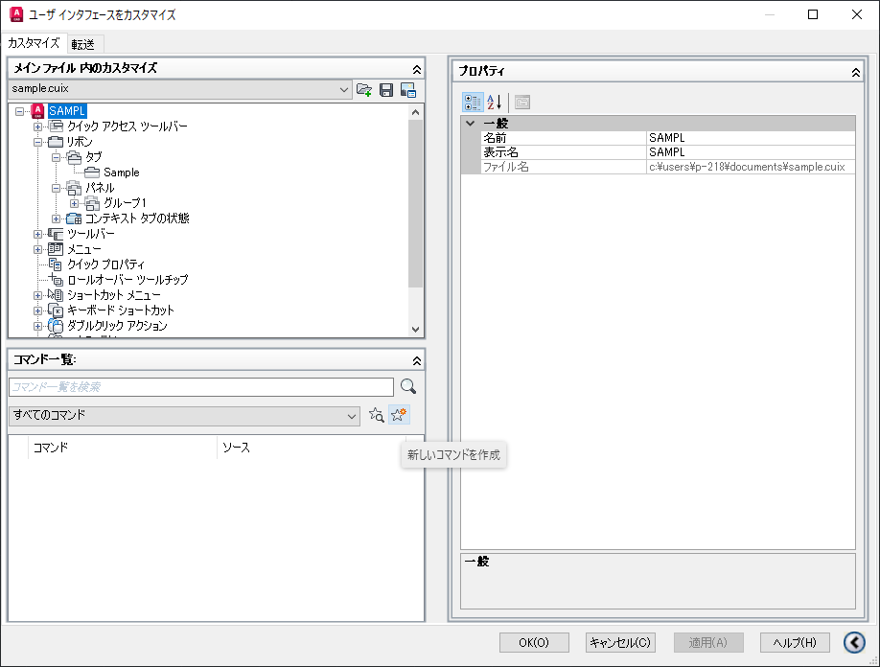
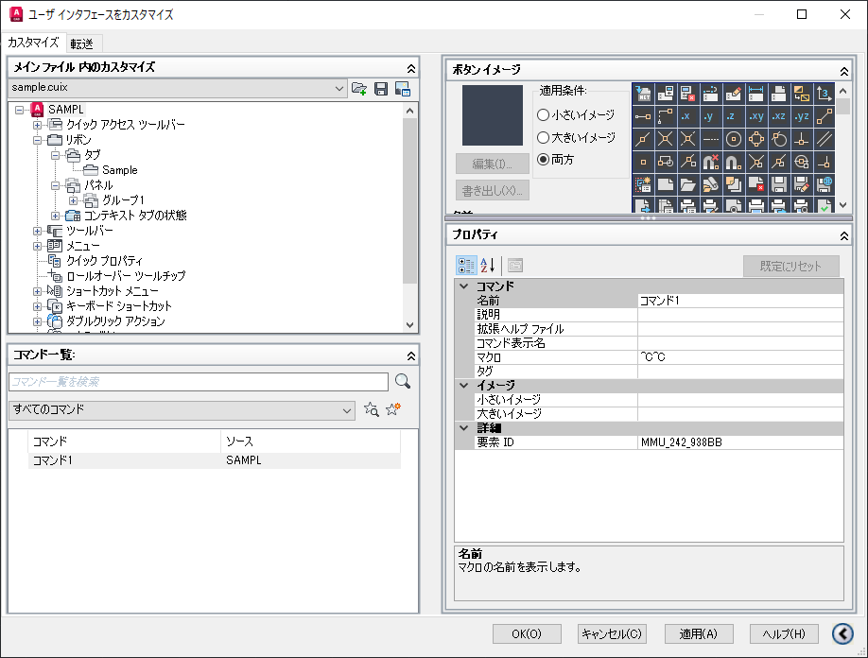
手順5. コマンド作成
①コマンド一覧の「新しいコマンド作成」ボタン（星マーク）をクリックする。 | ②作成されたコマンドを選択して、画面右側のプロパティの「名前」行を設定する。（デフォルト名あり。後で編集可能） | ③作成されたコマンドを選択して、画面右側のプロパティの「マクロ」行を設定する。
227:22202:227 |  | 設定する内容によってフォーマットが異なるため注意。詳細は「【部分カスタマイズ設定】 コマンドプロパティのマクロ行」シートを参照

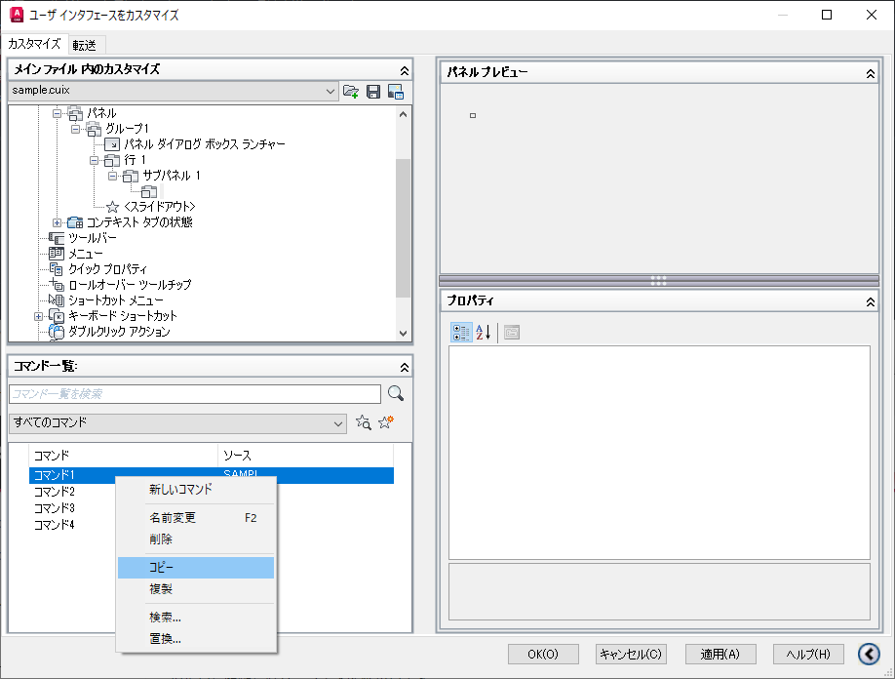
手順6. コマンドをパネルに追加
①コマンドを選択してコピー | ②コマンドを配置する行に貼り付ける。（下はサブパネル1の行1に配置する場合） |  | ③貼り付けたコマンドに対して画面右側のプロパティの「スタイル」を設定する
 |  |  | デフォルト値はアイコン表示のみの設定になっているので、アイコンを使用しない場合は必須。

【部分カスタマイズ設定】 コマンドプロパティのマクロ行
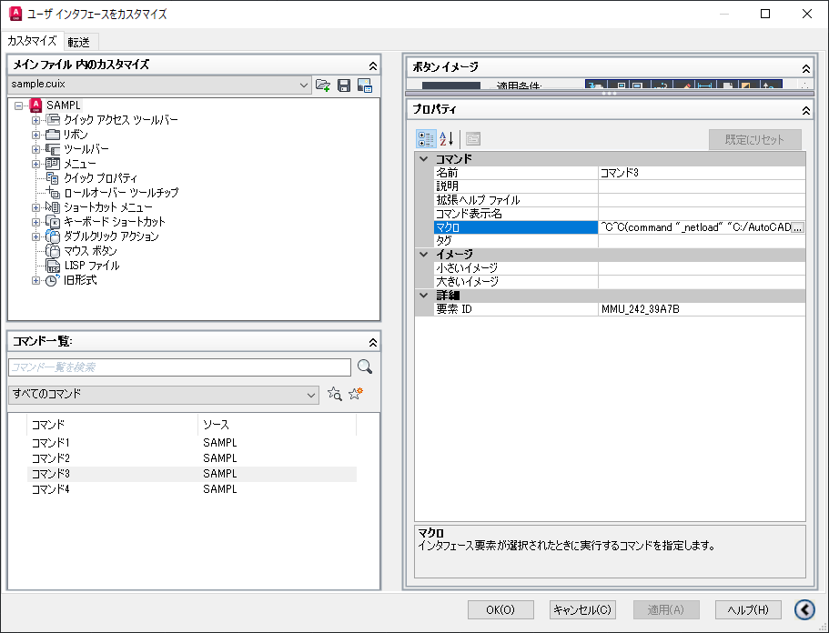
(A)登録済みのコマンド、またはマクロを設定する場合
「^C^C」の後にコマンドまたはマクロ名を記入する。
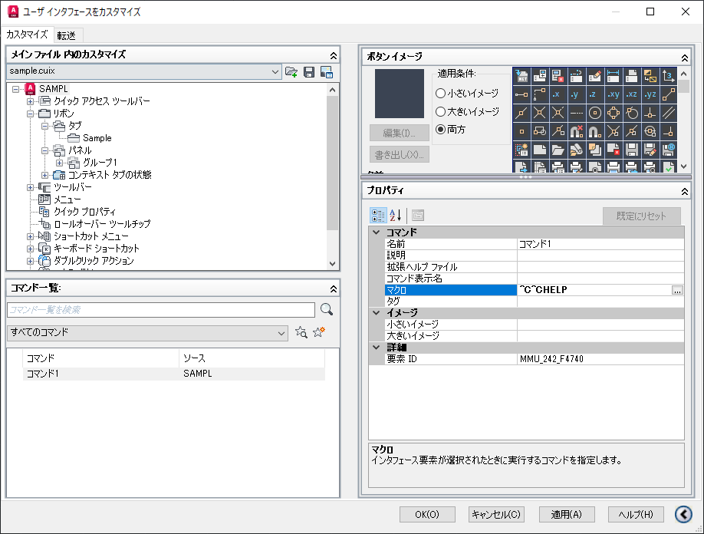

(B)外部アプリを起動する場合
「^C^C」の後に「(startapp (findfile "［外部アプリパス］")」を記入

startapp ： 外部アプリを起動するための文字列
findfile ： ファイルパスを検索するための文字列
［外部アプリパス］ ： 起動する外部アプリケーションのパス（フォルダ・ファイルの区切りは「\」ではなく「/」であることに注意）

（例）^C^C(startapp (findfile "C:/AutoCADTest/TestApp/WindowsFormsApp1.exe"))
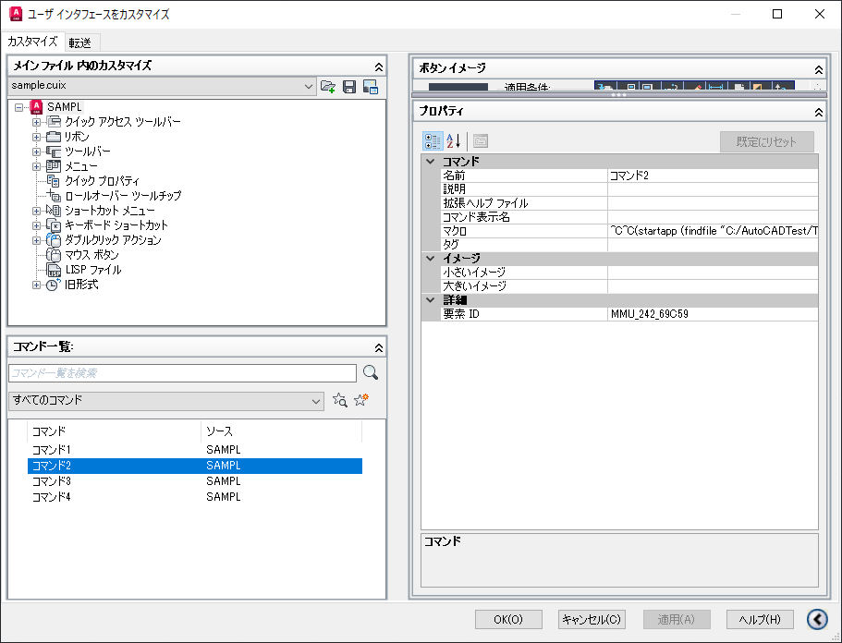

(C)DLLを読込み、DLL内のコマンドを実行する場合
「^C^C」の後に「(command "_netload" "［DLLパス］");_[DLL内のコマンド]」を記入

command ： DLLを読込むコマンドを実行するための宣言
_netload ： DLLを読込むためのAutoCAD既定のコマンド
［DLLパス］ ： 読み込むDLLのパス（フォルダ・ファイルの区切りは「\」ではなく「/」であることに注意）
[DLL内のコマンド] ： DLLで定義されているコマンド

（例）^C^C(command "_netload" "C:/AutoCADTest/TestApp/AoutCadSampleLab1.dll");_TESTCMD1

【部分カスタマイズ設定】応用
このシートでは複数行・列でのコマンド配置、ドロップダウン等の内容を説明する。

1. 行と列の追加
コマンドを複数行または複数列に並べる場合は行または列を追加する。

（A）行を追加する場合 |  |  | ドラッグ移動
 | ①行を追加するパネル、またはサブパネルの右クリックメニュー「行を新規作成」を選択する。 | ②【完了】行が追加される。
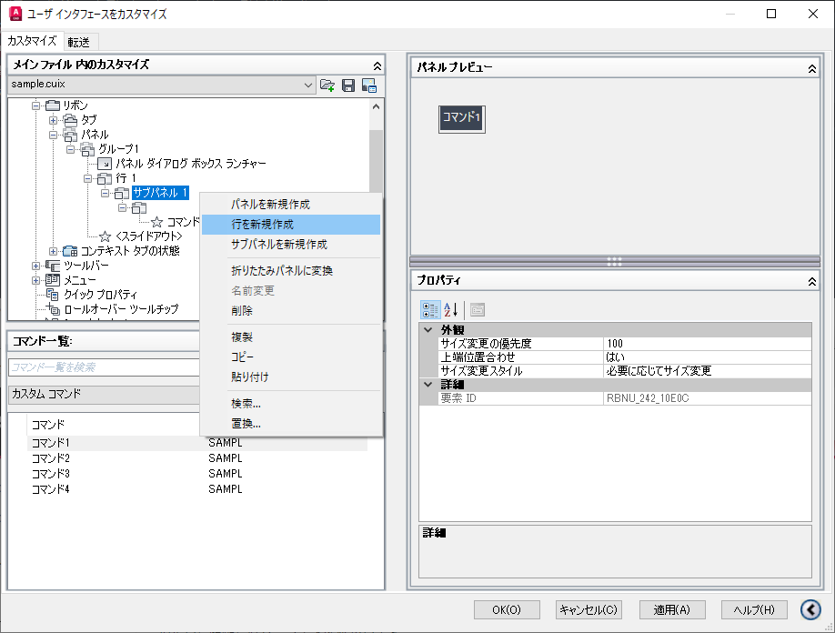
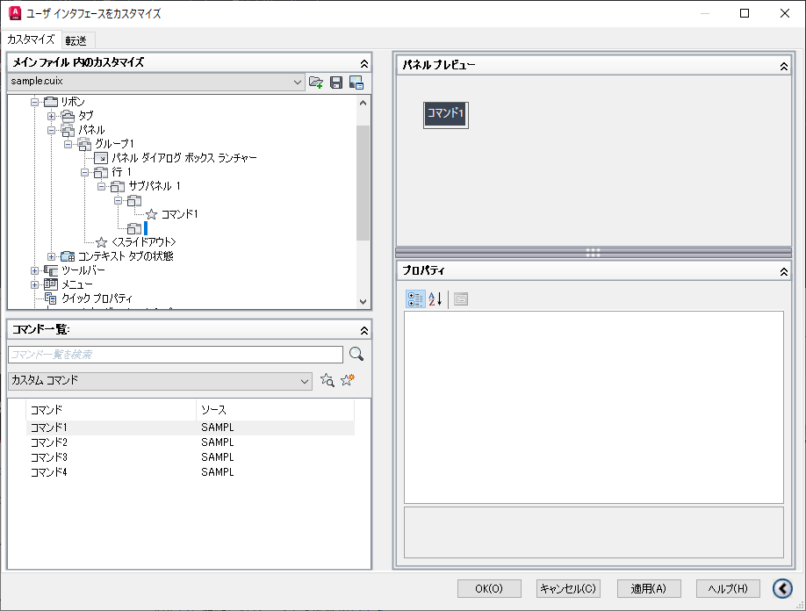
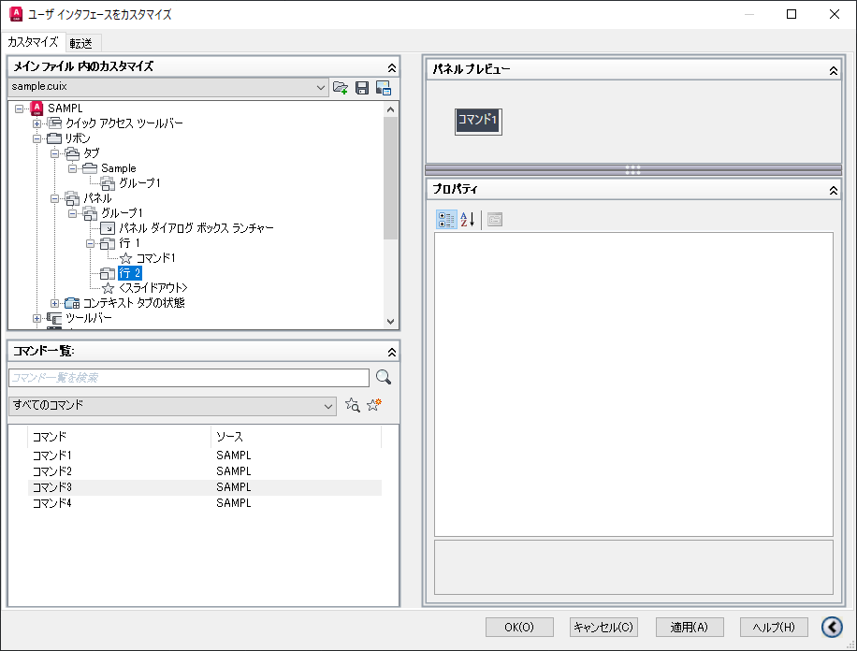

（B）列を追加する場合 |  |  | ドラッグ移動
 | ①基本手順シートの「手順4.パネルにサブパネルを追加」の操作を行う。 | ②【完了】列（＝サブパネル）が追加される。
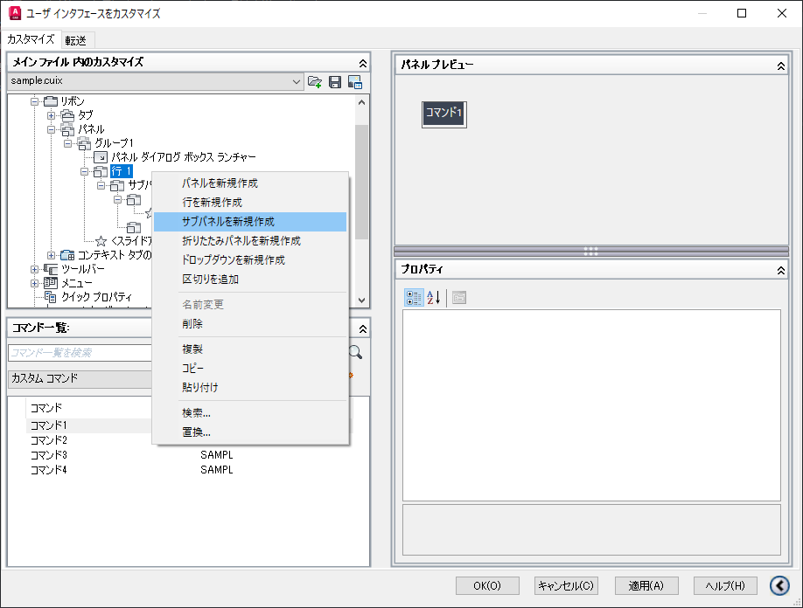
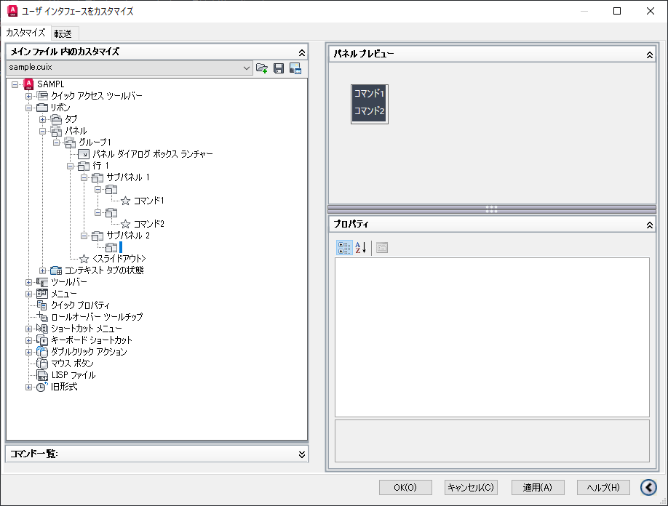

2. ドロップダウンの追加
サブメニューを追加しい場合はドロップダウンを追加し、そこにコマンドを設定する。

①ドロップダウンを追加する行の右クリックメニュー「ドロップダウンを新規作成」を選択すると、パネル名の入力が促されるので入力する。（後で変更可能） |  | ②ドロップダウンが作成されるので、画面右側のプロパティで「外観→動作」を設定する。 |  | ③画面右側のプロパティで「ボタンスタイル」を設定する。 | ③ドロップダウンに配置するコマンドを選択し、コピーする | ④ドロップダウンを選択し貼り付ける | ⑤ドロップダウン内にコマンドが追加される。（意図した位置に配置されない場合はドラッグ＆ドロップで位置を直す） | ⑥【完了】③～⑤を繰り返すと完了
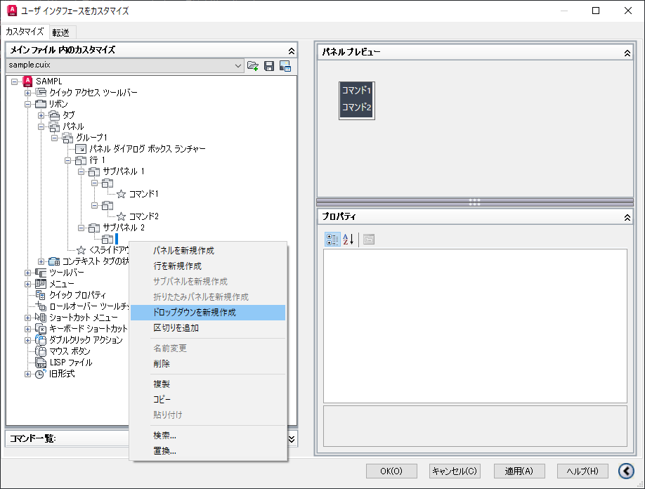
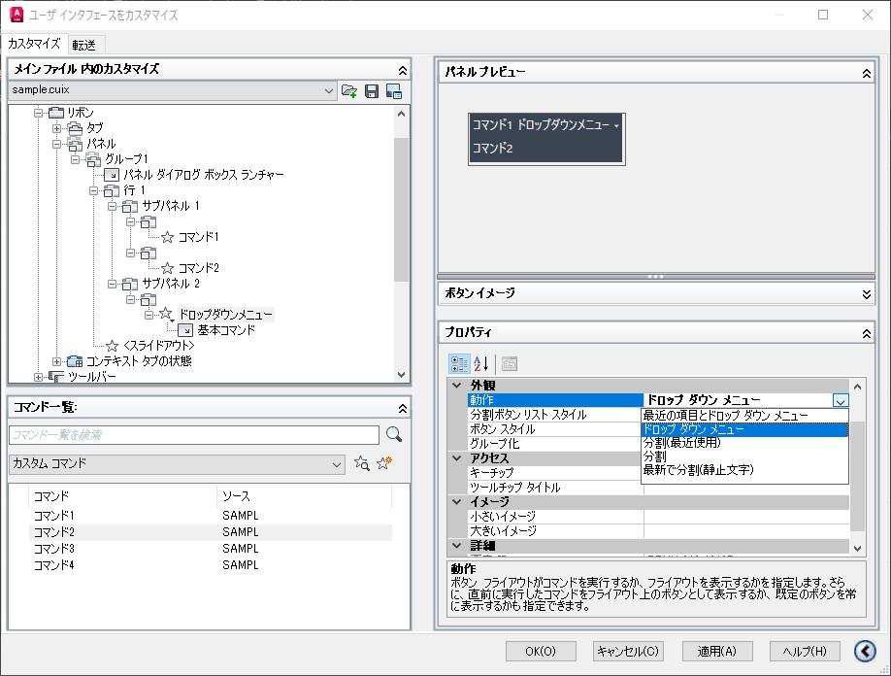
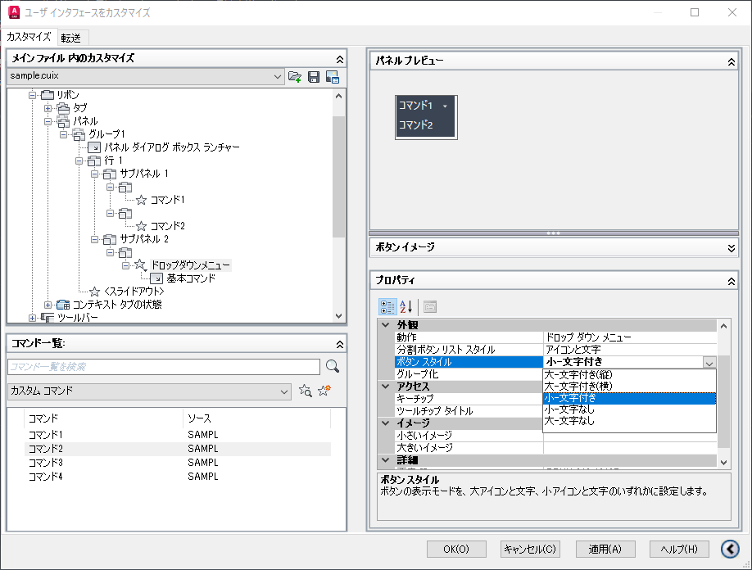
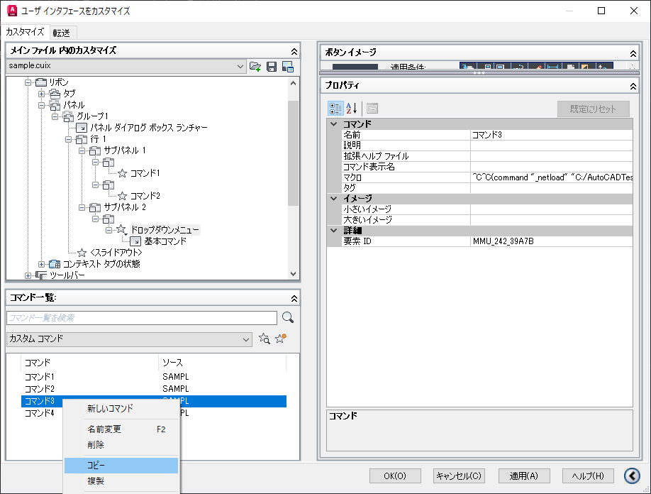
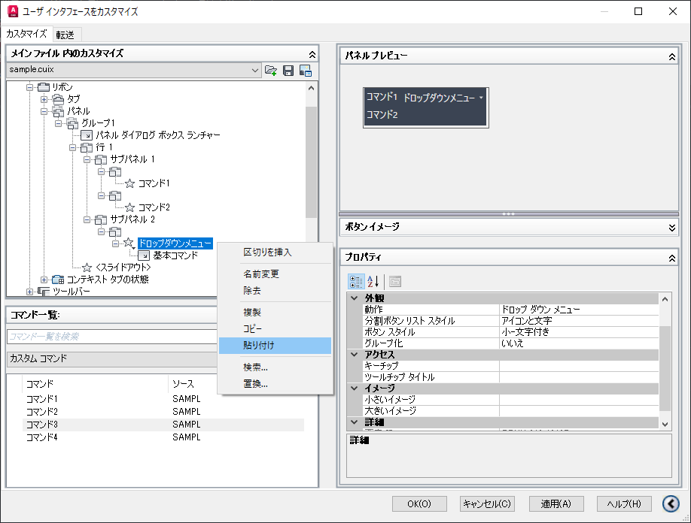
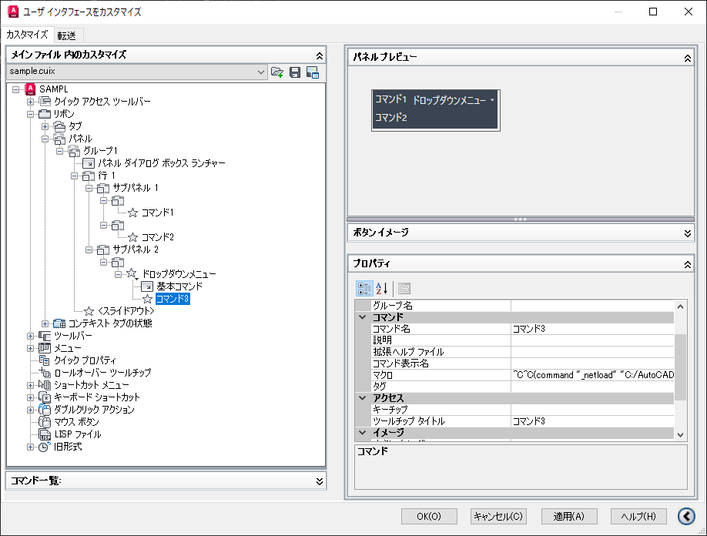
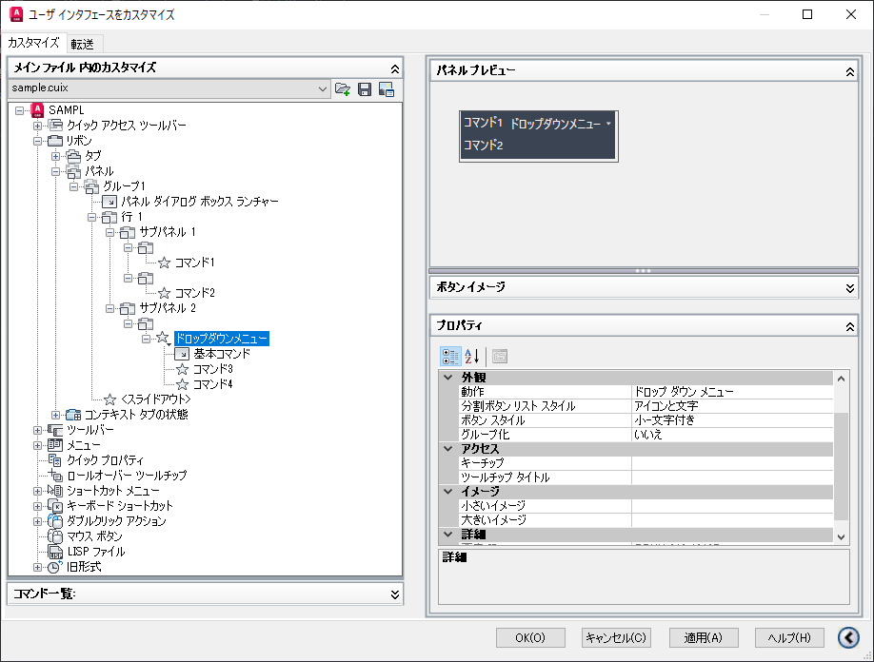

 |  | ・最近の項目とドロップ ダウン メニュー ：
 |  | ・ドロップ ダウン メニュー ：
 |  | ・分割（最近使用） ：
 |  | ・分割 ：
 |  | ・最新で分割（静止文字） ：

